Накладная-№3
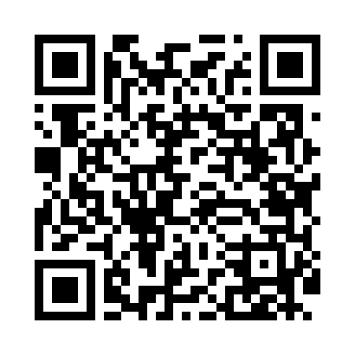
Номер товарно-транспортной накладной: |  |  | Торговый представитель: Kamol aka
Поставщик: Toshkent falcon fly 2 |  |  | Телефон торгового представителя: +998979626299
Дата отгрузки: 18.12.2025 |  |  | Контрагент: """" Klient
Дата консигнации: |  |  | Адрес:
Доставщик: |  |  | Телефон:
Телефон доставщика:
Время заказа: 18.12.2025 15:30:53
№ | Штрих-код | Название товаров (работ,услуг) | Количество | Количество в кейсе | Цена | Сумма
 |  |  | 8 |  |  | 300000
1 | 6905621392098 | Столовые ложки DB-92-9 | 3 | 3 шт. | 45,000 | 135,000
2 | 6905621392104 | Вилка столовая DB-92-10 | 1 | 1 шт. | 45,000 | 45,000
3 | 6905621392128 | Нож десертный DB-92-12 | 1 | 1 шт. | 39,000 | 39,000
4 | 6900420141243 | Керамическая салатница YL-1582C-3P DB-141-24 | 2 | 2 шт. | 19,000 | 38,000
5 | 6988321602650 | Друшлаг металлическая 25.5cm DB-3-130 | 1 | 1 шт. | 43,000 | 43,000
Итого: 300000

